Portada

Afiliados Extranjeros
a la
Seguridad Social

 | ÍNDICE

Diciembre 2023

Indice
AFILIACIÓN MEDIA DE EXTRANJEROS A LA SEGURIDAD SOCIAL

ÍNDICE
Datos desestacionalizados
Resumen diario
Variación por Comunidad Autónoma
Distribución por regímenes, país de procedencia y género
Evolución de afiliados Extranjeros
Afiliación por regímenes, provincias y CC AA - Unión Europea
Afiliación por regímenes, provincias y CC AA - NO Unión Europea
Afiliación por regímenes, provincias y CC AA - TOTAL
Afiliación por género, provincias y CC AA
Evolución de la afiliación media de Extranjeros
Evolución de la afiliación de Extranjeros por provincias y CC AA
Reg. General. Distribución por sectores de actividad (gráfico)
Reg. General. Distribución por sectores de actividad
Reg. Autónomos. Distribución por sectores de actividad (gráfico)
Reg. Autónomos Distribución por sectores de actividad
Gráficos evolución, según país de procedencia
Distribución por paises de procedencia
Por nacionalidad, régimen, género (gráfico dinámico)

DISTRIBUCIÓN POR CC AA
Andalucia | - Por Regímenes | - Por Sectores | - Por Paises
Aragón | - Por Regímenes | - Por Sectores | - Por Paises
Asturias | - Por Regímenes | - Por Sectores | - Por Paises
ILLES BALEARS | - Por Regímenes | - Por Sectores | - Por Paises
Islas Canarias | - Por Regímenes | - Por Sectores | - Por Paises
Cantabria | - Por Regímenes | - Por Sectores | - Por Paises
Castilla y León | - Por Regímenes | - Por Sectores | - Por Paises
Castilla la Mancha | - Por Regímenes | - Por Sectores | - Por Paises
Cataluña | - Por Regímenes | - Por Sectores | - Por Paises
C. Valenciana | - Por Regímenes | - Por Sectores | - Por Paises
Extremadura | - Por Regímenes | - Por Sectores | - Por Paises
Galicia | - Por Regímenes | - Por Sectores | - Por Paises
Madrid | - Por Regímenes | - Por Sectores | - Por Paises
R. de Murcia | - Por Regímenes | - Por Sectores | - Por Paises
Navarra | - Por Regímenes | - Por Sectores | - Por Paises
País Vasco | - Por Regímenes | - Por Sectores | - Por Paises
La Rioja | - Por Regímenes | - Por Sectores | - Por Paises
Ceuta | - Por Regímenes | - Por Sectores | - Por Paises
Melilla | - Por Regímenes | - Por Sectores | - Por Paises

Desestacionalizados
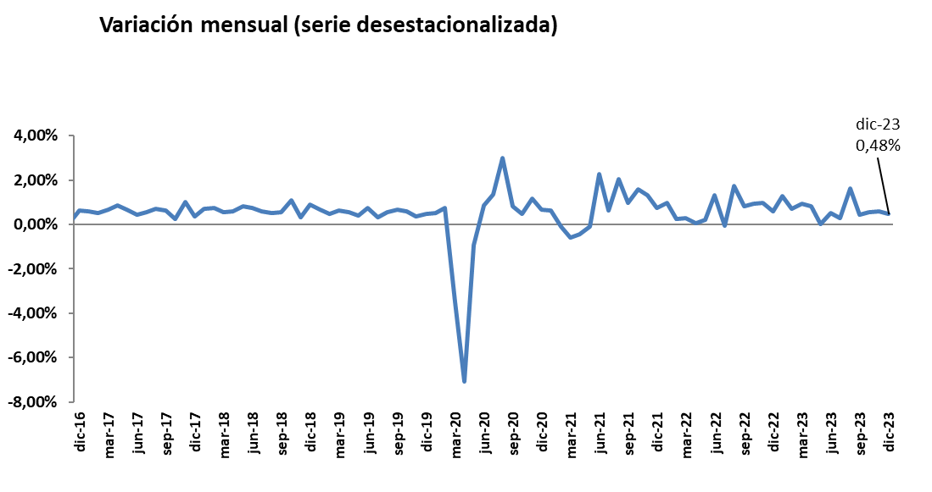
Diciembre 2023
 |  |  |  |  | VOLVER AL ÍNDICE

Afiliados
Desestacionalizados
2.712.113

VARIACIÓN
MENSUAL
12.839
0,48 %

 | Mes-Año | Ajuste estacional
 | Jan-14 | 1,567,954
 | Feb-14 | 1,568,037
 | Mar-14 | 1,563,165
 | Apr-14 | 1,559,959
 | May-14 | 1,559,707
 | Jun-14 | 1,560,920
 | Jul-14 | 1,562,890
 | Aug-14 | 1,565,567
 | Sep-14 | 1,568,049
 | Oct-14 | 1,569,357
 | Nov-14 | 1,571,416
 | Dec-14 | 1,574,319
 | Jan-15 | 1,573,809
 | Feb-15 | 1,580,072
 | Mar-15 | 1,591,196
 | Apr-15 | 1,601,101
 | May-15 | 1,610,644
 | Jun-15 | 1,613,818
 | Jul-15 | 1,618,298
 | Aug-15 | 1,624,700
 | Sep-15 | 1,632,000
 | Oct-15 | 1,634,143
 | Nov-15 | 1,645,809
 | Dec-15 | 1,653,113
 | Jan-16 | 1,661,676
 | Feb-16 | 1,667,771
 | Mar-16 | 1,672,729
 | Apr-16 | 1,675,239
 | May-16 | 1,677,188
 | Jun-16 | 1,689,171
 | Jul-16 | 1,699,973
 | Aug-16 | 1,708,495
 | Sep-16 | 1,714,598
 | Oct-16 | 1,730,965
 | Nov-16 | 1,731,678
 | Dec-16 | 1,742,425
 | Jan-17 | 1,752,613
 | Feb-17 | 1,761,329
 | Mar-17 | 1,772,846
 | Apr-17 | 1,788,321
 | May-17 | 1,800,362
 | Jun-17 | 1,808,104
 | Jul-17 | 1,817,893
 | Aug-17 | 1,830,626
 | Sep-17 | 1,842,403
 | Oct-17 | 1,846,848
 | Nov-17 | 1,865,485
 | Dec-17 | 1,872,375
 | Jan-18 | 1,885,516
 | Feb-18 | 1,899,372
 | Mar-18 | 1,910,057
 | Apr-18 | 1,921,052
 | May-18 | 1,936,900
 | Jun-18 | 1,951,265
 | Jul-18 | 1,962,521
 | Aug-18 | 1,972,614
 | Sep-18 | 1,983,314
 | Oct-18 | 2,004,872
 | Nov-18 | 2,011,014
 | Dec-18 | 2,028,931
 | Jan-19 | 2,042,641
 | Feb-19 | 2,051,979
 | Mar-19 | 2,064,751
 | Apr-19 | 2,076,227
 | May-19 | 2,084,473
 | Jun-19 | 2,100,135
 | Jul-19 | 2,106,976
 | Aug-19 | 2,118,502
 | Sep-19 | 2,132,715
 | Oct-19 | 2,145,171
 | Nov-19 | 2,152,556
 | Dec-19 | 2,162,399
 | Jan-20 | 2,173,511
 | Feb-20 | 2,189,421
 | Mar-20 | 2,112,884
 | Apr-20 | 1,963,439
 | May-20 | 1,945,255
 | Jun-20 | 1,962,013
 | Jul-20 | 1,988,192
 | Aug-20 | 2,047,965
 | Sep-20 | 2,064,365
 | Oct-20 | 2,074,203
 | Nov-20 | 2,098,314
 | Dec-20 | 2,112,389
 | Jan-21 | 2,125,921
 | Feb-21 | 2,123,606
 | Mar-21 | 2,111,182
 | Apr-21 | 2,101,666
 | May-21 | 2,099,570
 | Jun-21 | 2,146,990
 | Jul-21 | 2,160,232
 | Aug-21 | 2,204,054
 | Sep-21 | 2,225,856
 | Oct-21 | 2,260,779
 | Nov-21 | 2,290,099
 | Dec-21 | 2,306,664
 | Jan-22 | 2,329,176
 | Feb-22 | 2,335,216
 | Mar-22 | 2,342,004
 | Apr-22 | 2,343,637 | 1,633 | 0.07%
 | May-22 | 2,348,595 | 4,958 | 0.21%
 | Jun-22 | 2,379,846 | 31,251 | 1.33%
 | Jul-22 | 2,378,437 | -1,409 | -0.06%
 | Aug-22 | 2,419,877 | 41,440 | 1.74%
 | Sep-22 | 2,439,668 | 19,791 | 0.82%
 | Oct-22 | 2,462,109 | 22,441 | 0.92%
 | Nov-22 | 2,485,897 | 23,788 | 0.97%
 | Dec-22 | 2,500,677 | 14,780 | 0.59%
 | Jan-23 | 2,532,345 | 31,668 | 1.27%
 | Feb-23 | 2,549,823 | 17,478 | 0.69%
 | Mar-23 | 2,573,331 | 23,508 | 0.92%
 | Apr-23 | 2,594,640 | 21,309 | 0.83%
 | May-23 | 2,594,783 | 143 | 0.01%
 | Jun-23 | 2,607,613 | 12,830
 | Jul-23 | 2,614,921 | 7,308
 | Aug-23 | 2,657,187
 | Sep-23 | 2,669,101
 | Oct-23 | 2,683,504 | 14,403
 | Nov-23 | 2,699,274 | 15770
 | Dec-23 | 2,712,113 | 12839

Resumen diario
 | AFILIACIÓN DE EXTRANJEROS
 | RESUMEN DIARIO (Diciembre 2023)
VARIACIÓN DIARIA (DICIEMBRE 2023)
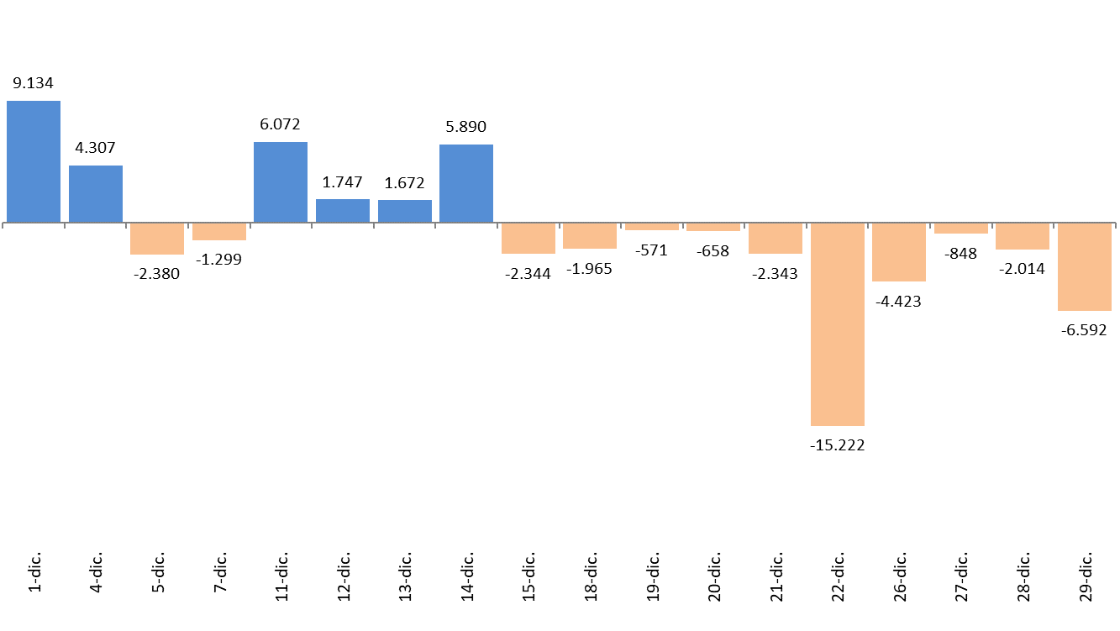
 | Fecha | TOTAL SISTEMA | Variación diaria |  | VOLVER AL ÍNDICE
 |  |  | Absoluta | en %
 | 2023-11-30 | 2,657,592
 | 2024-12-01 | 2,666,726 | 9,134 | 0.34%
 | 2024-12-04 | 2,671,033 | 4,307 | 0.16%
 | 2024-12-05 | 2,668,653 | -2,380 | -0.09%
 | 2024-12-07 | 2,667,354 | -1,299 | -0.05%
 | 2024-12-11 | 2,673,426 | 6,072 | 0.23%
 | 2024-12-12 | 2,675,173 | 1,747 | 0.07%
 | 2024-12-13 | 2,676,845 | 1,672 | 0.06%
 | 2024-12-14 | 2,682,735 | 5,890 | 0.22%
 | 2024-12-15 | 2,680,391 | -2,344 | -0.09%
 | 2024-12-18 | 2,678,426 | -1,965 | -0.07%
 | 2024-12-19 | 2,677,855 | -571 | -0.02%
 | 2024-12-20 | 2,677,197 | -658 | -0.02%
 | 2024-12-21 | 2,674,854 | -2,343 | -0.09%
 | 2024-12-22 | 2,659,632 | -15,222 | -0.57%
 | 2024-12-26 | 2,655,209 | -4,423 | -0.17%
 | 2024-12-27 | 2,654,361 | -848 | -0.03%
 | 2024-12-28 | 2,652,347 | -2,014 | -0.08%
 | 2024-12-29 | 2,645,755 | -6,592 | -0.25%

Variación por CCAA
 | AFILIACIÓN DE EXTRANJEROS
 | VARIACIÓN POR COMUNIDAD AUTÓNOMA (DICIEMBRE 2023)
 |  |  |  | Número de Afiliados |  | Diferencias |  | VOLVER AL ÍNDICE
VARIACION TOTAL DE AFILIADOS POR COMUNIDAD AUTÓNOMA ( Del 1 al 29 de Diciembre de 2023 ) | COMUNIDAD AUTÓNOMA | Código Provincia | Provincia | 2023-11-30 | 2023-12-29 | Absoluta | % Variación
 |  | 4 | Almeria | 79,521 | 79,660 | 139 | 0.17%
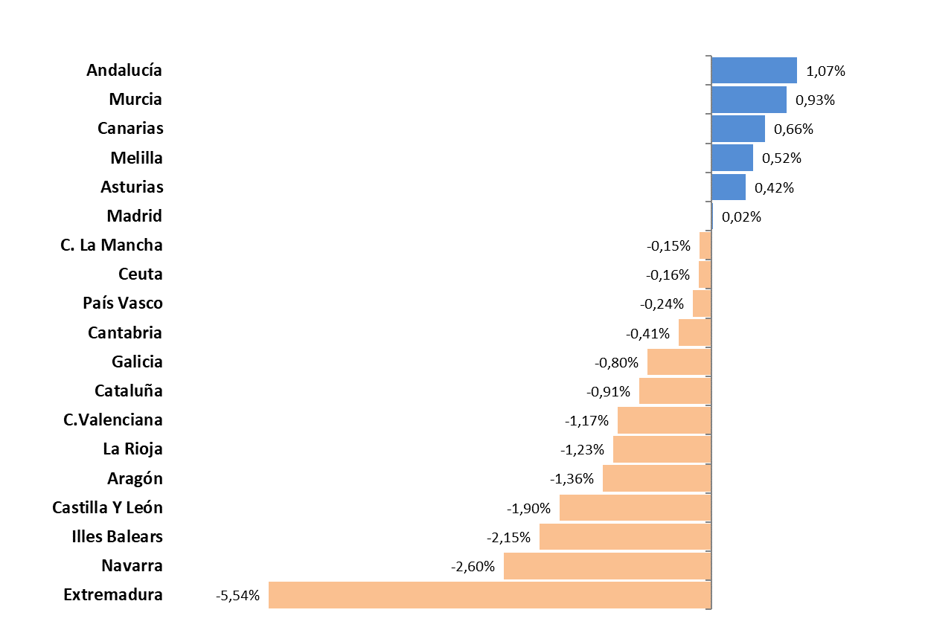
 |  | 11 | Cadiz | 15,873 | 15,885 | 12 | 0.08%
 |  | 14 | Cordoba | 12,581 | 13,243 | 662 | 5.26%
 |  | 18 | Granada | 26,873 | 27,397 | 524 | 1.95%
 |  | 21 | Huelva | 29,990 | 29,341 | -649 | -2.16%
 |  | 23 | Jaen | 12,926 | 16,273 | 3,347 | 25.89%
 |  | 29 | Malaga | 100,260 | 99,736 | -524 | -0.52%
 |  | 41 | Sevilla | 41,356 | 41,253 | -103 | -0.25%
 | Andalucía |  |  | 319,380 | 322,788 | 3,408 | 1.07%
 |  | 22 | Huesca | 18,097 | 18,121 | 24 | 0.13%
 |  | 44 | Teruel | 7,982 | 7,856 | -126 | -1.58%
 |  | 50 | Zaragoza | 65,816 | 64,666 | -1,150 | -1.75%
 | Aragón |  |  | 91,895 | 90,643 | -1,252 | -1.36%
 | Asturias | 33 | Asturias | 20,433 | 20,519 | 86 | 0.42%
 | Illes Balears | 7 | Illes Balears | 94,008 | 91,989 | -2,019 | -2.15%
 |  | 35 | Las Palmas | 63,919 | 64,332 | 413 | 0.65%
 |  | 38 | Santa Cruz Tenerife | 58,656 | 59,058 | 402 | 0.69%
 | Canarias |  |  | 122,575 | 123,390 | 815 | 0.66%
 | Cantabria | 39 | Cantabria | 15,903 | 15,838 | -65 | -0.41%
 |  | 5 | Avila | 4,679 | 4,403 | -276 | -5.90%
 |  | 9 | Burgos | 15,653 | 15,496 | -157 | -1.00%
 |  | 24 | Leon | 9,923 | 9,854 | -69 | -0.70%
 |  | 34 | Palencia | 4,579 | 4,538 | -41 | -0.90%
 |  | 37 | Salamanca | 7,440 | 7,456 | 16 | 0.22%
 |  | 40 | Segovia | 10,332 | 9,155 | -1,177 | -11.39%
 |  | 42 | Soria | 5,325 | 5,259 | -66 | -1.24%
 |  | 47 | Valladolid | 16,031 | 16,322 | 291 | 1.82%
 |  | 49 | Zamora | 3,360 | 3,373 | 13 | 0.39%
 | Castilla Y León |  |  | 77,322 | 75,856 | -1,466 | -1.90%
 |  | 2 | Albacete | 13,391 | 12,991 | -400 | -2.99%
 |  | 13 | Ciudad Real | 13,033 | 13,270 | 237 | 1.82%
 |  | 16 | Cuenca | 12,606 | 12,658 | 52 | 0.41%
 |  | 19 | Guadalajara | 16,678 | 16,355 | -323 | -1.94%
 |  | 45 | Toledo | 28,268 | 28,574 | 306 | 1.08%
 | C. La Mancha |  |  | 83,976 | 83,848 | -128 | -0.15%
 |  | 8 | Barcelona | 469,716 | 465,992 | -3,724 | -0.79%
 |  | 17 | Girona | 67,651 | 66,751 | -900 | -1.33%
 |  | 25 | Lleida | 41,834 | 41,588 | -246 | -0.59%
 |  | 43 | Tarragona | 53,146 | 52,268 | -878 | -1.65%
 | Cataluña |  |  | 632,347 | 626,599 | -5,748 | -0.91%
 |  | 3 | Alacant-Alicante | 114,471 | 113,665 | -806 | -0.70%
 |  | 12 | Castelló | 43,477 | 42,750 | -727 | -1.67%
 |  | 46 | Valencia | 152,360 | 150,252 | -2,108 | -1.38%
 | C.Valenciana |  |  | 310,308 | 306,667 | -3,641 | -1.17%
 |  | 6 | Badajoz | 10,882 | 10,131 | -751 | -6.90%
 |  | 10 | Caceres | 6,634 | 6,415 | -219 | -3.30%
 | Extremadura |  |  | 17,516 | 16,546 | -970 | -5.54%
 |  | 15 | A Coruña | 23,855 | 23,674 | -181 | -0.76%
 |  | 27 | Lugo | 8,565 | 8,482 | -83 | -0.97%
 |  | 32 | Ourense | 7,617 | 7,594 | -23 | -0.30%
 |  | 36 | Pontevedra | 19,016 | 18,831 | -185 | -0.97%
 | Galicia |  |  | 59,053 | 58,581 | -472 | -0.80%
 | Madrid | 28 | Madrid | 562,266 | 562,355 | 89 | 0.02%
 | Murcia | 30 | Murcia | 97,270 | 98,179 | 909 | 0.93%
 | Navarra | 31 | Navarra | 36,321 | 35,378 | -943 | -2.60%
 |  | 1 | Araba-Álava | 15,638 | 15,440 | -198 | -1.27%
 |  | 20 | Gipuzkoa | 31,618 | 31,369 | -249 | -0.79%
 |  | 48 | Bizkaia | 43,661 | 43,892 | 231 | 0.53%
 | País Vasco |  |  | 90,917 | 90,701 | -216 | -0.24%
 | La Rioja | 26 | La Rioja | 19,538 | 19,297 | -241 | -1.23%
 | Ceuta | 51 | Ceuta | 2,487 | 2,483 | -4 | -0.16%
 | Melilla | 52 | Melilla | 4,077 | 4,098 | 21 | 0.52%
 |  |  | TOTALES | 2,657,592 | 2,645,755 | -11,837 | -0.45%

Distribución REG-PAÍS-GÉNERO
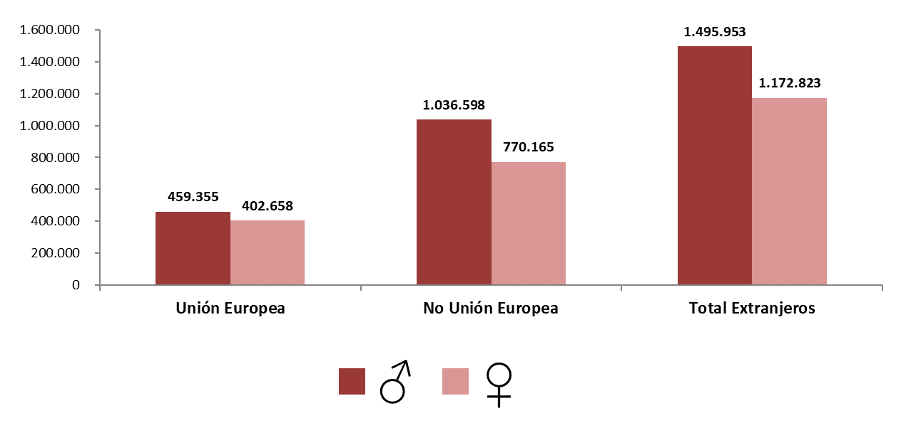
AFILIACIÓN DE EXTRANJEROS
DISTRIBUCIÓN POR REGÍMENES

MEDIA DICIEMBRE 2023 |  |  |  |  |  |  |  |  | VOLVER AL ÍNDICE

 | TOTAL GENERAL | General (1) | S.E. Agrario | S.E. Hogar | AUTÓNOMOS | MAR | CARBÓN | TOTAL
DE LA UNIÓN EUROPEA | 688,841 | 607,687 | 49,576 | 31,578 | 172,052 | 1,106 | 15 | 862,013
DE PAÍSES NO UNIÓN EUROPEA | 1,544,007 | 1,226,968 | 179,844 | 137,195 | 259,644 | 3,108 | 3 | 1,806,763
TOTAL EXTRANJEROS | 2,232,848 | 1,834,654 | 229,420 | 168,774 | 431,696 | 4,214 | 18 | 2,668,776
(1) No se incluyen los afiliados de los Sistemas Especiales Agrario y Hogar

Distribución porcentual Por regímenes
Distribución porcentual Según país de procedencia
GENERAL (TOTAL) | AUTÓNOMOS | MAR | CARBÓN
83.67% | 16.18% | 0.16% | 0.00%

 | Procedentes de países de la UE | Procedentes de otros paises
 | 862,013 | 1,806,763

DISTRIBUCIÓN POR GÉNERO

Evolución de afiliados
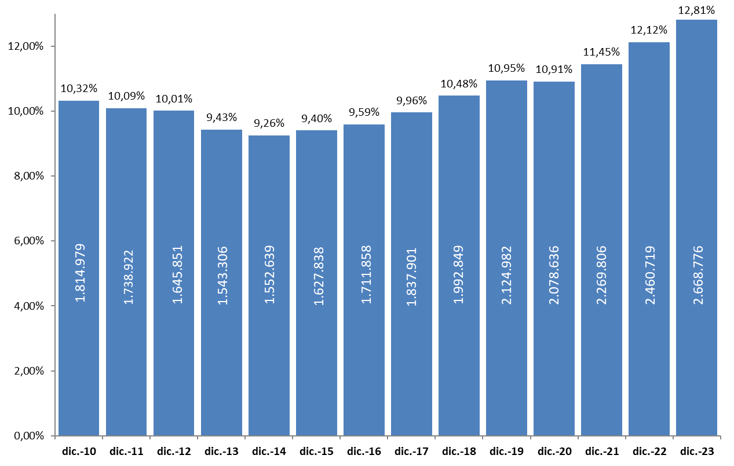
AFILIACIÓN DE EXTRANJEROS
 | AFILIADOS MEDIOS
EVOLUCIÓN DEL NÚMERO DE AFILIADOS EXTRANJEROS

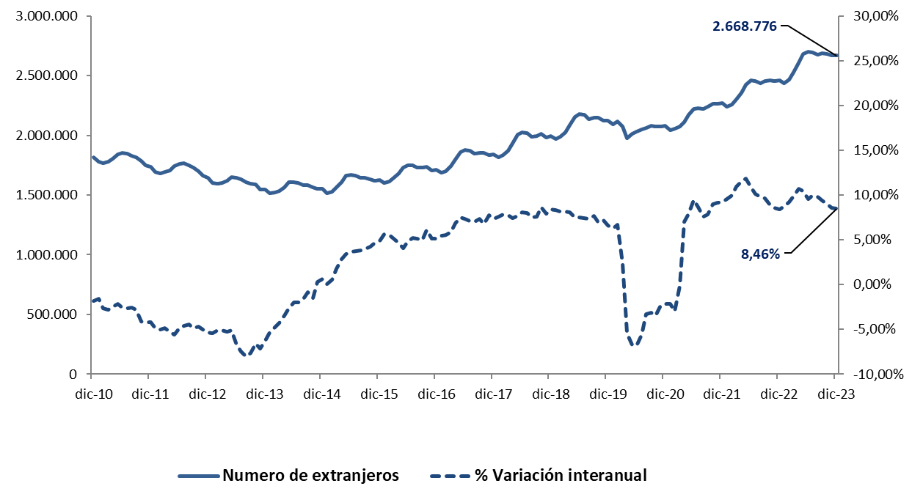

EVOLUCIÓN DEL PORCENTAJE DE EXTRANJEROS SOBRE TOTAL DE AFILIADOS

Total
 | AFILIACIÓN DE EXTRANJEROS
 | TOTAL EXTRANJEROS |  |  |  |  |  |  |  |  |  | VOLVER AL ÍNDICE

 | MEDIA DICIEMBRE 2023
Cód. Prov. |  | TOTAL GENERAL | General (1) | S.E. Agrario | S.E. Hogar | AUTÓNOMOS | MAR | CARBÓN | TOTAL
4 | Almería | 72,335 | 29,536 | 41,823 | 976 | 7,565 | 104 | 0 | 80,003 | NÚMERO DE AFILIADOS Y PORCENTAJE SOBRE TOTAL DE EXTRANJEROS
11 | Cádiz | 10,764 | 9,155 | 493 | 1,116 | 5,125 | 60 | 0 | 15,949
14 | Córdoba | 11,709 | 5,544 | 5,159 | 1,006 | 1,554 | 0 | 0 | 13,264
18 | Granada | 21,688 | 13,739 | 6,637 | 1,312 | 5,838 | 7 | 0 | 27,534 | MEDIA DICIEMBRE 2023
21 | Huelva | 27,329 | 6,431 | 20,307 | 590 | 2,028 | 50 | 0 | 29,408
ANDALUCÍA | 12.15%
ARAGÓN | 3.45%
ASTURIAS | 0.77%
ILLES BALEARS | 3.48%
CANARIAS | 4.62%
CANTABRIA | 0.60%
CASTILLA Y LEÓN | 2.89%
CAST.-LA MANCHA | 3.16%
CATALUÑA | 23.70%
COM.VALENCIANA | 11.64%
EXTREMADURA | 0.65%
GALICIA | 2.22%
MADRID | 21.19%
REG. DE MURCIA | 3.70%
NAVARRA | 1.35%
PAÍS VASCO | 3.43%
LA RIOJA | 0.74%
CEUTA | 0.09%
MELILLA | 0.15%
23 | Jaén | 14,843 | 3,776 | 10,555 | 511 | 1,265 | 0 | 0 | 16,108
29 | Málaga | 69,479 | 62,014 | 2,059 | 5,407 | 30,565 | 158 | 0 | 100,202
41 | Sevilla | 35,235 | 25,063 | 6,270 | 3,903 | 6,422 | 12 | 0 | 41,669
 | ANDALUCÍA | 263,382 | 155,258 | 93,304 | 14,820 | 60,363 | 391 | 0 | 324,136
22 | Huesca | 16,668 | 13,313 | 2,620 | 736 | 1,596 | 0 | 0 | 18,264
44 | Teruel | 7,030 | 6,056 | 662 | 312 | 933 | 0 | 0 | 7,963
50 | Zaragoza | 57,451 | 48,520 | 3,977 | 4,954 | 8,499 | 0 | 0 | 65,950
 | ARAGÓN | 81,150 | 67,889 | 7,259 | 6,002 | 11,028 | 0 | 0 | 92,177
33 | ASTURIAS | 16,626 | 13,900 | 279 | 2,448 | 3,810 | 174 | 18 | 20,628
7 | ILLES BALEARS | 68,214 | 62,549 | 1,119 | 4,546 | 24,568 | 169 | 0 | 92,951
35 | Las Palmas | 49,084 | 45,932 | 1,231 | 1,920 | 14,924 | 312 | 0 | 64,319
38 | S.C.Tenerife | 42,719 | 40,241 | 1,476 | 1,001 | 16,043 | 257 | 0 | 59,018
 | CANARIAS | 91,802 | 86,174 | 2,707 | 2,921 | 30,967 | 569 | 0 | 123,338
39 | CANTABRIA | 12,999 | 11,199 | 204 | 1,597 | 2,897 | 64 | 0 | 15,960
5 | Ávila | 3,814 | 3,194 | 276 | 344 | 703 | 0 | 0 | 4,517
9 | Burgos | 13,754 | 12,195 | 481 | 1,077 | 1,965 | 0 | 0 | 15,719
24 | León | 8,447 | 7,196 | 486 | 766 | 1,501 | 0 | 0 | 9,949
34 | Palencia | 4,086 | 3,501 | 313 | 272 | 521 | 0 | 0 | 4,607
37 | Salamanca | 6,435 | 5,592 | 209 | 634 | 1,085 | 0 | 0 | 7,519
40 | Segovia | 8,758 | 6,928 | 1,270 | 561 | 972 | 0 | 0 | 9,730
42 | Soria | 4,871 | 4,276 | 326 | 270 | 451 | 0 | 0 | 5,322
47 | Valladolid | 14,487 | 12,164 | 1,187 | 1,136 | 1,956 | 0 | 0 | 16,443
49 | Zamora | 2,923 | 2,335 | 433 | 154 | 475 | 0 | 0 | 3,398
 | CASTILLA Y LEÓN | 67,573 | 57,379 | 4,981 | 5,213 | 9,629 | 0 | 0 | 77,202
2 | Albacete | 11,895 | 6,443 | 4,902 | 550 | 1,357 | 0 | 0 | 13,252
13 | Ciudad Real | 11,633 | 6,862 | 4,166 | 604 | 1,755 | 0 | 0 | 13,388
16 | Cuenca | 11,575 | 8,457 | 2,561 | 558 | 1,157 | 0 | 0 | 12,732
19 | Guadalajara | 14,219 | 13,099 | 353 | 767 | 2,246 | 0 | 0 | 16,464
45 | Toledo | 23,752 | 19,545 | 2,899 | 1,308 | 4,870 | 0 | 0 | 28,621
 | CAST.-LA MANCHA | 73,074 | 54,406 | 14,881 | 3,787 | 11,383 | 0 | 0 | 84,457
8 | Barcelona | 397,229 | 372,152 | 2,556 | 22,521 | 72,693 | 205 | 0 | 470,127
17 | Girona | 57,240 | 52,783 | 2,142 | 2,315 | 9,957 | 84 | 0 | 67,281
25 | Lleida | 38,473 | 31,956 | 5,572 | 944 | 3,671 | 0 | 0 | 42,144
43 | Tarragona | 44,406 | 37,891 | 4,772 | 1,743 | 8,416 | 203 | 0 | 53,024
 | CATALUÑA | 537,347 | 494,782 | 15,042 | 27,523 | 94,737 | 492 | 0 | 632,577
3 | Alacant-Alicante | 83,519 | 72,102 | 8,230 | 3,187 | 30,842 | 245 | 0 | 114,606
12 | Castelló | 37,296 | 28,377 | 6,701 | 2,218 | 6,150 | 70 | 0 | 43,515
46 | Valencia | 124,330 | 100,341 | 16,302 | 7,687 | 28,137 | 93 | 0 | 152,560
 | C. VALENCIANA | 245,145 | 200,820 | 31,233 | 13,092 | 65,128 | 408 | 0 | 310,682
6 | Badajoz | 9,032 | 5,616 | 2,745 | 670 | 1,700 | 0 | 0 | 10,732
10 | Cáceres | 5,443 | 3,332 | 1,761 | 350 | 1,100 | 0 | 0 | 6,544
 | EXTREMADURA | 14,475 | 8,948 | 4,506 | 1,021 | 2,800 | 0 | 0 | 17,275
15 | A Coruña | 19,724 | 17,208 | 519 | 1,997 | 3,753 | 425 | 0 | 23,902
27 | Lugo | 6,883 | 5,609 | 683 | 591 | 1,139 | 565 | 0 | 8,586
32 | Ourense | 6,556 | 5,810 | 127 | 619 | 1,130 | 0 | 0 | 7,686
36 | Pontevedra | 15,263 | 13,801 | 216 | 1,246 | 3,255 | 542 | 0 | 19,060
 | GALICIA | 48,425 | 42,429 | 1,544 | 4,452 | 9,277 | 1,532 | 0 | 59,234
28 | C. DE MADRID | 493,929 | 433,399 | 1,006 | 59,524 | 71,424 | 66 | 0 | 565,419
30 | R. DE MURCIA | 88,783 | 39,889 | 45,007 | 3,888 | 9,899 | 83 | 0 | 98,766
31 | NAVARRA | 30,521 | 24,623 | 2,979 | 2,918 | 5,569 | 0 | 0 | 36,090
1 | Araba-Álava | 13,613 | 12,081 | 342 | 1,191 | 2,106 | 0 | 0 | 15,719
20 | Gipuzkoa | 26,835 | 22,595 | 311 | 3,929 | 4,894 | 27 | 0 | 31,757
48 | Bizkaia | 36,215 | 28,945 | 374 | 6,896 | 7,710 | 234 | 0 | 44,159
 | PAÍS VASCO | 76,664 | 63,621 | 1,027 | 12,016 | 14,710 | 261 | 0 | 91,635
26 | LA RIOJA | 17,211 | 13,526 | 2,340 | 1,345 | 2,431 | 0 | 0 | 19,641
51 | CEUTA | 2,207 | 1,432 | 2 | 773 | 284 | 5 | 0 | 2,496
52 | MELILLA | 3,319 | 2,433 | 1 | 885 | 791 | 1 | 0 | 4,111
 | TOTAL | 2,232,848 | 1,834,654 | 229,420 | 168,774 | 431,696 | 4,214 | 18 | 2,668,776
 | (1) No se incluyen los afiliados de los Sistemas Especiales Agrario y Hogar

Variación media CCAA
 | AFILIACIÓN DE EXTRANJEROS
 | VARIACIÓN MENSUAL Y ANUAL POR PROVINCIAS Y CC.AA |  |  |  |  |  | VOLVER AL ÍNDICE

Cód. Prov. | Prov. | Diciembre 2023 | Variación mensual |  | Variación anual
 | CC.AA. |  | Absoluta | en % | Absoluta | en %
4 | Almería | 80,003 | 1,012 | 1.28% | 2,527 | 3.26%
11 | Cádiz | 15,949 | -22 | -0.14% | 1,316 | 9.00% | % DE VARIACIÓN INTERANUAL
14 | Córdoba | 13,264 | 1,162 | 9.60% | 1,413 | 11.93%
18 | Granada | 27,534 | 844 | 3.16% | 1,586 | 6.11%
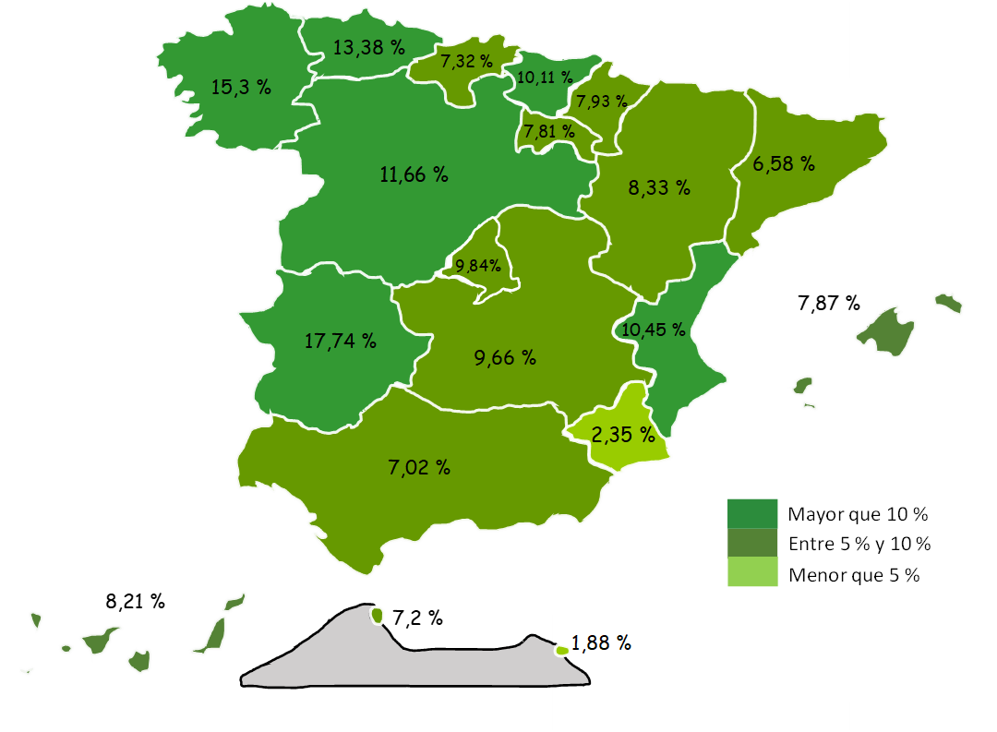
21 | Huelva | 29,408 | -2,390 | -7.52% | -581 | -1.94%
23 | Jaén | 16,108 | 6,142 | 61.62% | 1,558 | 10.71%
29 | Málaga | 100,202 | -962 | -0.95% | 9,281 | 10.21%
41 | Sevilla | 41,669 | 504 | 1.23% | 4,170 | 11.12%
 | ANDALUCÍA | 324,136 | 6,289 | 1.98% | 21,269 | 7.02%
22 | Huesca | 18,264 | -5 | -0.02% | 843 | 4.84%
44 | Teruel | 7,963 | -341 | -4.11% | 386 | 5.10%
50 | Zaragoza | 65,950 | 49 | 0.07% | 5,858 | 9.75%
 | ARAGÓN | 92,177 | -297 | -0.32% | 7,088 | 8.33%
33 | ASTURIAS | 20,628 | 26 | 0.12% | 2,434 | 13.38%
7 | ILLES BALEARS | 92,951 | -5,837 | -5.91% | 6,781 | 7.87%
35 | Las Palmas | 64,319 | 593 | 0.93% | 5,411 | 9.19%
38 | S.C.Tenerife | 59,018 | 321 | 0.55% | 3,952 | 7.18%
 | CANARIAS | 123,338 | 914 | 0.75% | 9,363 | 8.21%
39 | CANTABRIA | 15,960 | -54 | -0.33% | 1,088 | 7.32%
5 | Ávila | 4,517 | -131 | -2.81% | 527 | 13.22%
9 | Burgos | 15,719 | 101 | 0.64% | 1,410 | 9.85%
24 | León | 9,949 | -39 | -0.39% | 935 | 10.37%
34 | Palencia | 4,607 | 21 | 0.45% | 818 | 21.59%
37 | Salamanca | 7,519 | 8 | 0.11% | 1,007 | 15.46%
40 | Segovia | 9,730 | -761 | -7.25% | 588 | 6.43%
42 | Soria | 5,322 | -97 | -1.79% | 363 | 7.33%
47 | Valladolid | 16,443 | 618 | 3.90% | 1,967 | 13.59%
49 | Zamora | 3,398 | 57 | 1.70% | 446 | 15.12%
 | CASTILLA Y LEÓN | 77,202 | -223 | -0.29% | 8,062 | 11.66%
2 | Albacete | 13,252 | -278 | -2.05% | 1,127 | 9.29%
13 | Ciudad Real | 13,388 | 846 | 6.75% | 1,094 | 8.90%
16 | Cuenca | 12,732 | 260 | 2.08% | 894 | 7.55%
19 | Guadalajara | 16,464 | -138 | -0.83% | 1,335 | 8.82%
45 | Toledo | 28,621 | 642 | 2.30% | 2,989 | 11.66%
 | CAST.-LA MANCHA | 84,457 | 1,332 | 1.60% | 7,437 | 9.66%
8 | Barcelona | 470,127 | -904 | -0.19% | 30,322 | 6.89%
17 | Girona | 67,281 | -1,590 | -2.31% | 3,998 | 6.32%
25 | Lleida | 42,144 | 89 | 0.21% | 2,230 | 5.59%
43 | Tarragona | 53,024 | -931 | -1.73% | 2,480 | 4.91%
 | CATALUÑA | 632,577 | -3,336 | -0.52% | 39,031 | 6.58%
3 | Alacant-Alicante | 114,606 | -1,011 | -0.87% | 8,899 | 8.42%
12 | Castelló | 43,515 | 120 | 0.28% | 1,378 | 3.27%
46 | Valencia | 152,560 | 1,305 | 0.86% | 19,125 | 14.33%
 | C. VALENCIANA | 310,682 | 414 | 0.13% | 29,402 | 10.45%
6 | Badajoz | 6,544 | -233 | -3.44% | -2,280 | -25.84%
10 | Cáceres | 10,732 | -550 | -4.87% | 4,883 | 83.49%
 | EXTREMADURA | 17,275 | -783 | -4.33% | 2,603 | 17.74%
15 | A Coruña | 23,902 | -44 | -0.18% | 3,689 | 18.25%
27 | Lugo | 8,586 | -47 | -0.54% | 1,164 | 15.68%
32 | Ourense | 7,686 | 40 | 0.52% | 938 | 13.90%
36 | Pontevedra | 19,060 | 28 | 0.14% | 2,070 | 12.18%
 | GALICIA | 59,234 | -23 | -0.04% | 7,860 | 15.30%
28 | C. DE MADRID | 565,419 | 3,225 | 0.57% | 50,640 | 9.84%
30 | R. DE MURCIA | 98,766 | -23 | -0.02% | 2,269 | 2.35%
31 | NAVARRA | 36,090 | -466 | -1.28% | 2,652 | 7.93%
1 | Araba-Álava | 15,719 | -32 | -0.20% | 1,317 | 9.14%
20 | Gipuzkoa | 31,757 | -224 | -0.70% | 2,775 | 9.57%
48 | Bizkaia | 44,159 | 94 | 0.21% | 4,321 | 10.85%
 | PAÍS VASCO | 91,635 | -162 | -0.18% | 8,412 | 10.11%
26 | LA RIOJA | 19,641 | 78 | 0.40% | 1,423 | 7.81%
51 | CEUTA | 2,496 | 8 | 0.31% | 168 | 7.20%
52 | MELILLA | 4,111 | 29 | 0.71% | 76 | 1.88%
 | TOTAL | 2,668,776 | 1,112 | 0.04% | 208,057 | 8.46%

Grafico Sectores Gral
 | AFILIACIÓN DE EXTRANJEROS | VOLVER AL ÍNDICE
 | % SOBRE TOTAL SECTORES DE ACTIVIDAD. RÉG. GENERAL
 | MEDIA DICIEMBRE 2023

 | DISTRIBUCIÓN POR SECTORES DE ACTIVIDAD. RÉG. GENERAL
Agricultura, Ganadería, Caza, Silvicultura y Pesca | 23.75%
Industrias Extractivas | 5.95%
Industria Manufacturera | 8.97%
Suministro de Energía Eléctrica, Gas, Vapor y Aire Acondicionado | 3.34%
Suministro de Agua, Actividades de Saneamiento, Gestión de Residuos y Descontaminación | 5.26%
Construcción | 20.04%
Comercio; Reparación de Vehículos de Motor y Bicicletas | 11.07%
Transporte y Almacenamiento | 13.65%
Hostelería | 26.26%
Información y Comunicaciones | 11.59%
Actividades Financieras y de Seguros | 4.89%
Actividades Inmobiliarias | 13.93%
Actividades Profesionales Científicas y Técnicas | 9.51%
Actividades Administrativas y Servicios Auxiliares | 15.55%
Administración Pública y Defensa; Seguridad Social Obligatoria | 1.30%
Educación | 4.78%
Actividades Sanitarias y Servicios Centrales | 5.71%
Actividades Artísticas, Recreativas y de Entretenimiento | 9.91%
Otros Servicios | 13.07%
Actividades de los Hogares como Empleadores de Personal Doméstico y Productores de Bienes y Servicios para uso Propio | 10.49%
Actividades de Organizaciones y Organismo Extraterritoriales | 28.25%
S.E. Agrario | 33.17%
S.E. Hogar | 45.35%
TOTAL | 12.81%
1
2
3
4
5
6
7
8
9
10
11
12
13
14
15
16
17
18
19
20
21
22
22

Grafico Sectores Auton.
AFILIACIÓN DE EXTRANJEROS | VOLVER AL ÍNDICE
DISTRIBUCIÓN POR SECTORES DE ACTIVIDAD. RÉG. DE AUTÓNOMOS
MEDIA DICIEMBRE 2023

 | % SOBRE TOTAL SECTORES DE ACTIVIDAD. RÉG. DE AUTÓNOMOS
Agricultura, Ganadería, Caza, Silvicultura y Pesca | 2.59%
Industrias Extractivas | 5.91%
Industria Manufacturera | 5.85%
Suministro de Energía Eléctrica, Gas, Vapor y Aire Acondicionado | 5.27%
Suministro de Agua, Actividades de Saneamiento, Gestión de Residuos y Descontaminación | 6.72%
Construcción | 15.00%
Comercio; Reparación de Vehículos de Motor y Bicicletas | 13.63%
Transporte y Almacenamiento | 15.11%
Hostelería | 23.00%
Información y Comunicaciones | 17.91%
Actividades Financieras y de Seguros | 5.75%
Actividades Inmobiliarias | 17.32%
Actividades Profesionales Científicas y Técnicas | 9.04%
Actividades Administrativas y Servicios Auxiliares | 17.66%
Administración Pública y Defensa; Seguridad Social Obligatoria | 7.13%
Educación | 13.98%
Actividades Sanitarias y Servicios Centrales | 6.39%
Actividades Artísticas, Recreativas y de Entretenimiento | 9.76%
Otros Servicios | 15.29%
Actividades de los Hogares como Empleadores de Personal Doméstico y Productores de Bienes y Servicios para uso Propio | 21.36%
Actividades de Organizaciones y Organismo Extraterritoriales | 11.81%
TOTAL | 12.91%

Grafico paises
AFILIACIÓN DE EXTRANJEROS
PAÍSES QUE MÁS AFILIADOS APORTAN EN DICIEMBRE | VOLVER AL ÍNDICE

MES DE DICIEMBRE DE CADA AÑO (2014-2023) |  |  | AFILIADOS EXTRANJEROS - MESES DE NOVIEMBRE
 |  |  | 2014 | 2015 | 2016 | 2017 | 2018 | 2019 | 2020 | 2021 | 2022 | 2023
 |  | RUMANÍA | 270,435 | 288,815 | 307,597 | 324,271 | 338,337 | 341,530 | 325,362 | 331,739 | 330,857 | 333,334
 |  | MARRUECOS | 191,362 | 204,809 | 217,168 | 233,924 | 255,708 | 268,239 | 262,058 | 285,501 | 305,428 | 323,143
 |  | ITALIA | 64,446 | 72,842 | 84,245 | 97,011 | 111,354 | 126,151 | 122,569 | 140,387 | 158,635 | 175,743
 |  | COLOMBIA | 52,569 | 51,169 | 50,552 | 55,383 | 63,147 | 75,427 | 83,815 | 100,896 | 127,891 | 175,570
 |  | VENEZUELA | 14,756 | 16,838 | 20,405 | 29,302 | 44,222 | 66,901 | 82,904 | 106,264 | 125,201 | 148,928
 |  | CHINA | 92,557 | 94,695 | 97,664 | 101,535 | 105,398 | 108,945 | 98,717 | 107,143 | 112,021 | 115,960
 |  | PERÚ | 33,566 | 30,998 | 29,735 | 31,474 | 34,682 | 38,260 | 38,316 | 44,105 | 54,387 | 70,980
 |  | ECUADOR | 71,700 | 68,051 | 67,249 | 69,260 | 72,080 | 72,908 | 68,812 | 70,867 | 70,901 | 70,676

COLOMBIA

CHINA

Por nacionalidad-reg-genero
TOTAL AFILIADOS POR NACIONALIDAD - RÉGIMEN-GÉNERO (Datos a 29 de DICIEMBRE)
 | Total
Ucrania | 1
Ucrania | 3
Ucrania | 31
Ucrania | 9185
Ucrania | 1845
Ucrania | 9270
Ucrania | 45359
VOLVER AL ÍNDICE
...

ANDALUCIA-1
ANDALUCÍA |  |  |  |  |  |  |  |  |  | VOLVER AL ÍNDICE
AFILIACIÓN DE EXTRANJEROS
DISTRIBUCIÓN POR REGÍMENES

 | MEDIA DICIEMBRE

 | REGÍMENES | GENERAL (Total) | General | S.E. Agrario | S.E. Hogar | AUTÓNOMOS | MAR | CARBÓN | TOTAL
 | DE LA UNIÓN EUROPEA | 73,167 | 51,029 | 20,811 | 1,327 | 23,335 | 64 | 0 | 96,566
 | DE PAÍSES NO UNIÓN EUROPEA | 190,215 | 104,230 | 72,493 | 13,493 | 37,028 | 326 | 0 | 227,570
 | TOTAL EXTRANJEROS | 263,382 | 155,258 | 93,304 | 14,820 | 60,363 | 391 | 0 | 324,136

Distribución porcentual por régimen
Porcentajes de variación sobre el total de extranjeros

 |  | GENERAL (total) | AUTÓNOMOS | MAR |  | TOTAL |  | TOTAL
 | Distribución Porcentual | 263,382 | 60,363 | 391 |  | 324,136 |  | 324,136
 |  | 81.26% | 18.62% | 0.12% |  | 100.00% |  | 100.00%

 |  | Intermensual | Interanual
 | ANDALUCÍA | 1.98% | 7.02%

ARAGON-1
ARAGÓN |  |  |  |  |  |  |  |  |  | VOLVER AL ÍNDICE
AFILIACIÓN DE EXTRANJEROS
DISTRIBUCIÓN POR REGÍMENES

 | MEDIA DICIEMBRE

 | REGÍMENES | GENERAL (Total) | General | S.E. Agrario | S.E. Hogar | AUTÓNOMOS | MAR | CARBÓN | TOTAL
 | DE LA UNIÓN EUROPEA | 31,734 | 26,909 | 2,730 | 2,095 | 4,764 | 0 | 0 | 36,498
 | DE PAÍSES NO UNIÓN EUROPEA | 49,416 | 40,980 | 4,529 | 3,907 | 6,264 | 0 | 0 | 55,680
 | TOTAL EXTRANJEROS | 81,150 | 67,889 | 7,259 | 6,002 | 11,028 | 0 | 0 | 92,177

Distribución porcentual por régimen
Porcentajes de variación sobre el total de extranjeros

 |  | GENERAL (total) | AUTÓNOMOS | MAR |  | TOTAL |  | TOTAL
 | Distribución Porcentual | 81,150 | 11,028 | 0 |  | 92,177 |  | 92,177
 |  | 88.04% | 11.96% | 0.00% |  | 100.00% |  | 100.00%

 |  | Intermensual | Interanual
 | ARAGÓN | -0.32% | 8.33%

ASTURIAS-1
ASTURIAS |  |  |  |  |  |  |  |  |  | VOLVER AL ÍNDICE
AFILIACIÓN DE EXTRANJEROS
DISTRIBUCIÓN POR REGÍMENES

 | MEDIA DICIEMBRE

 | REGÍMENES | GENERAL (Total) | General | S.E. Agrario | S.E. Hogar | AUTÓNOMOS | MAR | CARBÓN | TOTAL
 | DE LA UNIÓN EUROPEA | 4,804 | 4,116 | 56 | 632 | 1,261 | 42 | 15 | 6,122
 | DE PAÍSES NO UNIÓN EUROPEA | 11,822 | 9,784 | 223 | 1,816 | 2,548 | 132 | 3 | 14,506
 | TOTAL EXTRANJEROS | 16,626 | 13,900 | 279 | 2,448 | 3,810 | 174 | 18 | 20,628

Distribución porcentual por régimen
Porcentajes de variación sobre el total de extranjeros

 |  | GENERAL (total) | AUTÓNOMOS | MAR | CARBON | TOTAL |  | TOTAL
 | Distribución Porcentual | 16,626 | 3,810 | 174 | 18 | 20,628 |  | 20,628
 |  | 80.60% | 18.47% | 0.84% | 0.09% | 100.00% |  | 100.00%

 |  | Intermensual | Interanual
 | ANDALUCÍA | 0.12% | 13.38%

BALEARES-1
ILLES BALEARS |  |  |  |  |  |  |  |  |  | VOLVER AL ÍNDICE
AFILIACIÓN DE EXTRANJEROS
DISTRIBUCIÓN POR REGÍMENES

 | MEDIA DICIEMBRE

 | REGÍMENES | GENERAL (Total) | General | S.E. Agrario | S.E. Hogar | AUTÓNOMOS | MAR | CARBÓN | TOTAL
 | DE LA UNIÓN EUROPEA | 24,474 | 23,317 | 153 | 1,004 | 14,465 | 84 | 0 | 39,023
 | DE PAÍSES NO UNIÓN EUROPEA | 43,740 | 39,231 | 965 | 3,543 | 10,104 | 85 | 0 | 53,928
 | TOTAL EXTRANJEROS | 68,214 | 62,549 | 1,119 | 4,546 | 24,568 | 169 | 0 | 92,951

Distribución porcentual por régimen
Porcentajes de variación sobre el total de extranjeros

 |  | GENERAL (total) | AUTÓNOMOS | MAR |  | TOTAL |  | TOTAL
 | Distribución Porcentual | 68,214 | 24,568 | 169 |  | 92,951 |  | 92,951
 |  | 73.39% | 26.43% | 0.18% |  | 100.00% |  | 100.00%

 |  | Intermensual | Interanual
 | ILLES BALEARS | -5.91% | 7.87%

CANARIAS-1
ISLAS CANARIAS |  |  |  |  |  |  |  |  |  | VOLVER AL ÍNDICE
AFILIACIÓN DE EXTRANJEROS
DISTRIBUCIÓN POR REGÍMENES

 | MEDIA DICIEMBRE

 | REGÍMENES | GENERAL (Total) | General | S.E. Agrario | S.E. Hogar | AUTÓNOMOS | MAR | CARBÓN | TOTAL
 | DE LA UNIÓN EUROPEA | 34,212 | 33,447 | º | 182 | 18,270 | 325 | 0 | 52,807
 | DE PAÍSES NO UNIÓN EUROPEA | 57,590 | 52,727 | 2,123 | 2,740 | 12,697 | 243 | 0 | 70,530
 | TOTAL EXTRANJEROS | 91,802 | 86,174 | 2,707 | 2,921 | 30,967 | 569 | 0 | 123,338

Distribución porcentual por régimen
Porcentajes de variación sobre el total de extranjeros

 |  | GENERAL (total) | AUTÓNOMOS | MAR |  | TOTAL |  | TOTAL
 | Distribución Porcentual | 91,802 | 30,967 | 569 |  | 123,338 |  | 123,338
 |  | 74.43% | 25.11% | 0.46% |  | 100.00% |  | 100.00%

 |  | Intermensual | Interanual
 | CANARIAS | 0.75% | 8.21%

CANTABRIA-1
CANTABRIA |  |  |  |  |  |  |  |  |  | VOLVER AL ÍNDICE
AFILIACIÓN DE EXTRANJEROS
DISTRIBUCIÓN POR REGÍMENES

 | MEDIA DICIEMBRE

 | REGÍMENES | GENERAL (Total) | General | S.E. Agrario | S.E. Hogar | AUTÓNOMOS | MAR | CARBÓN | TOTAL
 | DE LA UNIÓN EUROPEA | 3,545 | 3,178 | 51 | 315 | 1,112 | 15 | 0 | 4,671
 | DE PAÍSES NO UNIÓN EUROPEA | 9,455 | 8,021 | 152 | 1,281 | 1,786 | 49 | 0 | 11,289
 | TOTAL EXTRANJEROS | 12,999 | 11,199 | 204 | 1,597 | 2,897 | 64 | 0 | 15,960

Distribución porcentual por régimen
Porcentajes de variación sobre el total de extranjeros

 |  | GENERAL (total) | AUTÓNOMOS | MAR |  | TOTAL |  | TOTAL
 | Distribución Porcentual | 12,999 | 2,897 | 64 |  | 15,960 |  | 15,960
 |  | 81.45% | 18.15% | 0.40% |  | 100.00% |  | 100.00%

 |  | Intermensual | Interanual
 | CANTABRIA | -0.33% | 7.32%

C Y LEON-1
CASTILLA Y LEÓN |  |  |  |  |  |  |  |  |  | VOLVER AL ÍNDICE
AFILIACIÓN DE EXTRANJEROS
DISTRIBUCIÓN POR REGÍMENES

 | MEDIA DICIEMBRE

 | REGÍMENES | GENERAL (Total) | General | S.E. Agrario | S.E. Hogar | AUTÓNOMOS | MAR | CARBÓN | TOTAL
 | DE LA UNIÓN EUROPEA | 25,947 | 22,074 | 2,587 | 1,287 | 4,034 | 0 | 0 | 29,981
 | DE PAÍSES NO UNIÓN EUROPEA | 41,626 | 35,305 | 2,394 | 3,927 | 5,595 | 0 | 0 | 47,220
 | TOTAL EXTRANJEROS | 67,573 | 57,379 | 4,981 | 5,213 | 9,629 | 0 | 0 | 77,202

Distribución porcentual por régimen
Porcentajes de variación sobre el total de extranjeros

 |  | GENERAL (total) | AUTÓNOMOS | MAR |  | TOTAL |  | TOTAL
 | Distribución Porcentual | 67,573 | 9,629 | 0 |  | 77,202 |  | 77,202
 |  | 87.53% | 12.47% | 0.00% |  | 100.00% |  | 100.00%

 |  | Intermensual | Interanual
 | CASTILLA Y LEÓN | -0.29% | 11.66%

C LA MANCHA-1
CASTILLA-LA MANCHA |  |  |  |  |  |  |  |  |  | VOLVER AL ÍNDICE
AFILIACIÓN DE EXTRANJEROS
DISTRIBUCIÓN POR REGÍMENES

 | MEDIA DICIEMBRE

 | REGÍMENES | GENERAL (Total) | General | S.E. Agrario | S.E. Hogar | AUTÓNOMOS | MAR | CARBÓN | TOTAL
 | DE LA UNIÓN EUROPEA | 30,086 | 22,373 | 6,559 | 1,154 | 4,602 | 0 | 0 | 34,688
 | DE PAÍSES NO UNIÓN EUROPEA | 42,988 | 32,033 | 8,322 | 2,633 | 6,781 | 0 | 0 | 49,769
 | TOTAL EXTRANJEROS | 73,074 | 54,406 | 14,881 | 3,787 | 11,383 | 0 | 0 | 84,457

Distribución porcentual por régimen
Porcentajes de variación sobre el total de extranjeros

 |  | GENERAL (total) | AUTÓNOMOS | MAR |  | TOTAL |  | TOTAL
 | Distribución Porcentual | 73,074 | 11,383 | 0 |  | 84,457 |  | 84,457
 |  | 86.52% | 13.48% | 0.00% |  | 100.00% |  | 100.00%

 |  | Intermensual | Interanual
 | CAST.-LA MANCHA | 1.60% | 9.66%

CATALUÑA-1
CATALUÑA |  |  |  |  |  |  |  |  |  | VOLVER AL ÍNDICE
AFILIACIÓN DE EXTRANJEROS
DISTRIBUCIÓN POR REGÍMENES

 | MEDIA DICIEMBRE

 | REGÍMENES | GENERAL (Total) | General | S.E. Agrario | S.E. Hogar | AUTÓNOMOS | MAR | CARBÓN | TOTAL
 | DE LA UNIÓN EUROPEA | 151,398 | 146,778 | 2,463 | 2,157 | 31,463 | 158 | 0 | 183,018
 | DE PAÍSES NO UNIÓN EUROPEA | 385,949 | 348,005 | 12,579 | 25,366 | 63,274 | 335 | 0 | 449,558
 | TOTAL EXTRANJEROS | 537,347 | 494,782 | 15,042 | 27,523 | 94,737 | 492 | 0 | 632,577

Distribución porcentual por régimen
Porcentajes de variación sobre el total de extranjeros

 |  | GENERAL (total) | AUTÓNOMOS | MAR |  | TOTAL |  | TOTAL
 | Distribución Porcentual | 537,347 | 94,737 | 492 |  | 632,577 |  | 632,577
 |  | 84.95% | 14.98% | 0.08% |  | 100.00% |  | 100.00%

 |  | Intermensual | Interanual
 | CATALUÑA | -0.52% | 6.58%

C VALENCIANA-1
COMUNIDAD VALENCIANA |  |  |  |  |  |  |  |  |  | VOLVER AL ÍNDICE
AFILIACIÓN DE EXTRANJEROS
DISTRIBUCIÓN POR REGÍMENES

 | MEDIA DICIEMBRE

 | REGÍMENES | GENERAL (Total) | General | S.E. Agrario | S.E. Hogar | AUTÓNOMOS | MAR | CARBÓN | TOTAL
 | DE LA UNIÓN EUROPEA | 88,439 | 78,060 | 6,819 | 3,560 | 28,243 | 113 | 0 | 116,795
 | DE PAÍSES NO UNIÓN EUROPEA | 156,706 | 122,759 | 24,414 | 9,533 | 36,885 | 296 | 0 | 193,887
 | TOTAL EXTRANJEROS | 245,145 | 200,820 | 31,233 | 13,092 | 65,128 | 408 | 0 | 310,682

Distribución porcentual por régimen
Porcentajes de variación sobre el total de extranjeros

 |  | GENERAL (total) | AUTÓNOMOS | MAR |  | TOTAL |  | TOTAL
 | Distribución Porcentual | 245,145 | 65,128 | 408 |  | 310,682 |  | 310,682
 |  | 78.91% | 20.96% | 0.13% |  | 100.00% |  | 100.00%

 |  | Intermensual | Interanual
 | C. VALENCIANA | 0.13% | 10.45%

EXTREMADURA-1
EXTREMADURA |  |  |  |  |  |  |  |  |  | VOLVER AL ÍNDICE
AFILIACIÓN DE EXTRANJEROS
DISTRIBUCIÓN POR REGÍMENES

 | MEDIA DICIEMBRE

 | REGÍMENES | GENERAL (Total) | General | S.E. Agrario | S.E. Hogar | AUTÓNOMOS | MAR | CARBÓN | TOTAL
 | DE LA UNIÓN EUROPEA | 6,196 | 3,497 | 2,553 | 146 | 943 | 0 | 0 | 7,140
 | DE PAÍSES NO UNIÓN EUROPEA | 8,279 | 5,451 | 1,954 | 874 | 1,857 | 0 | 0 | 10,136
 | TOTAL EXTRANJEROS | 14,475 | 8,948 | 4,506 | 1,021 | 2,800 | 0 | 0 | 17,275

Distribución porcentual por régimen
Porcentajes de variación sobre el total de extranjeros

 |  | GENERAL (total) | AUTÓNOMOS | MAR |  | TOTAL |  | TOTAL
 | Distribución Porcentual | 14,475 | 2,800 | 0 |  | 17,275 |  | 17,275
 |  | 83.79% | 16.21% | 0.00% |  | 100.00% |  | 100.00%

 |  | Intermensual | Interanual
 | EXTREMADURA | -4.33% | 17.74%

GALICIA-1
GALICIA |  |  |  |  |  |  |  |  |  | VOLVER AL ÍNDICE
AFILIACIÓN DE EXTRANJEROS
DISTRIBUCIÓN POR REGÍMENES

 | MEDIA DICIEMBRE

 | REGÍMENES | GENERAL (Total) | General | S.E. Agrario | S.E. Hogar | AUTÓNOMOS | MAR | CARBÓN | TOTAL
 | DE LA UNIÓN EUROPEA | 14,145 | 13,374 | 308 | 463 | 3,218 | 196 | 0 | 17,558
 | DE PAÍSES NO UNIÓN EUROPEA | 34,281 | 29,055 | 1,236 | 3,990 | 6,059 | 1,336 | 0 | 41,676
 | TOTAL EXTRANJEROS | 48,425 | 42,429 | 1,544 | 4,452 | 9,277 | 1,532 | 0 | 59,234

Distribución porcentual por régimen
Porcentajes de variación sobre el total de extranjeros

 |  | GENERAL (total) | AUTÓNOMOS | MAR |  | TOTAL |  | TOTAL
 | Distribución Porcentual | 48,425 | 9,277 | 1,532 |  | 59,234 |  | 59,234
 |  | 81.75% | 15.66% | 2.59% |  | 100.00% |  | 100.00%

 |  | Intermensual | Interanual
 | GALICIA | -0.04% | 15.30%

MADRID-1
MADRID |  |  |  |  |  |  |  |  |  | VOLVER AL ÍNDICE
AFILIACIÓN DE EXTRANJEROS
DISTRIBUCIÓN POR REGÍMENES

 | MEDIA DICIEMBRE

 | REGÍMENES | GENERAL (Total) | General | S.E. Agrario | S.E. Hogar | AUTÓNOMOS | MAR | CARBÓN | TOTAL
 | DE LA UNIÓN EUROPEA | 156,741 | 142,159 | 257 | 14,326 | 25,853 | 44 | 0 | 182,638
 | DE PAÍSES NO UNIÓN EUROPEA | 337,188 | 291,240 | 749 | 45,199 | 45,572 | 21 | 0 | 382,781
 | TOTAL EXTRANJEROS | 493,929 | 433,399 | 1,006 | 59,524 | 71,424 | 66 | 0 | 565,419

Distribución porcentual por régimen
Porcentajes de variación sobre el total de extranjeros

 |  | GENERAL (total) | AUTÓNOMOS | MAR |  | TOTAL |  | TOTAL
 | Distribución Porcentual | 493,929 | 71,424 | 66 |  | 565,419 |  | 565,419
 |  | 87.36% | 12.63% | 0.01% |  | 100.00% |  | 100.00%

 |  | Intermensual | Interanual
 | C. DE MADRID | 0.57% | 9.84%

MURCIA-1
MURCIA |  |  |  |  |  |  |  |  |  | VOLVER AL ÍNDICE
AFILIACIÓN DE EXTRANJEROS
DISTRIBUCIÓN POR REGÍMENES

 | MEDIA DICIEMBRE

 | REGÍMENES | GENERAL (Total) | General | S.E. Agrario | S.E. Hogar | AUTÓNOMOS | MAR | CARBÓN | TOTAL
 | DE LA UNIÓN EUROPEA | 11,168 | 8,974 | 1,892 | 302 | 2,272 | 11 | 0 | 13,451
 | DE PAÍSES NO UNIÓN EUROPEA | 77,615 | 30,915 | 43,114 | 3,586 | 7,627 | 72 | 0 | 85,314
 | TOTAL EXTRANJEROS | 88,783 | 39,889 | 45,007 | 3,888 | 9,899 | 83 | 0 | 98,766

Distribución porcentual por régimen
Porcentajes de variación sobre el total de extranjeros

 |  | GENERAL (total) | AUTÓNOMOS | MAR |  | TOTAL |  | TOTAL
 | Distribución Porcentual | 88,783 | 9,899 | 83 |  | 98,766 |  | 98,766
 |  | 89.89% | 10.02% | 0.08% |  | 100.00% |  | 100.00%

 |  | Intermensual | Interanual
 | R. DE MURCIA | -0.02% | 2.35%

NAVARRA-1
NAVARRA |  |  |  |  |  |  |  |  |  | VOLVER AL ÍNDICE
AFILIACIÓN DE EXTRANJEROS
DISTRIBUCIÓN POR REGÍMENES

 | MEDIA DICIEMBRE

 | REGÍMENES | GENERAL (Total) | General | S.E. Agrario | S.E. Hogar | AUTÓNOMOS | MAR | CARBÓN | TOTAL
 | DE LA UNIÓN EUROPEA | 9,337 | 8,029 | 577 | 732 | 2,174 | 0 | 0 | 11,511
 | DE PAÍSES NO UNIÓN EUROPEA | 21,184 | 16,595 | 2,403 | 2,187 | 3,395 | 0 | 0 | 24,579
 | TOTAL EXTRANJEROS | 30,521 | 24,623 | 2,979 | 2,918 | 5,569 | 0 | 0 | 36,090

Distribución porcentual por régimen
Porcentajes de variación sobre el total de extranjeros

 |  | GENERAL (total) | AUTÓNOMOS | MAR |  | TOTAL |  | TOTAL
 | Distribución Porcentual | 30,521 | 5,569 | 0 |  | 36,090 |  | 36,090
 |  | 84.57% | 15.43% | 0.00% |  | 100.00% |  | 100.00%

 |  | Intermensual | Interanual
 | NAVARRA | -1.28% | 7.93%

PAIS VASCO-1
PAÍS VASCO |  |  |  |  |  |  |  |  |  | VOLVER AL ÍNDICE
AFILIACIÓN DE EXTRANJEROS
DISTRIBUCIÓN POR REGÍMENES

 | MEDIA DICIEMBRE

 | REGÍMENES | GENERAL (Total) | General | S.E. Agrario | S.E. Hogar | AUTÓNOMOS | MAR | CARBÓN | TOTAL
 | DE LA UNIÓN EUROPEA | 16,743 | 15,157 | 225 | 1,361 | 4,823 | 53 | 0 | 21,619
 | DE PAÍSES NO UNIÓN EUROPEA | 59,921 | 48,464 | 802 | 10,656 | 9,887 | 208 | 0 | 70,016
 | TOTAL EXTRANJEROS | 76,664 | 63,621 | 1,027 | 12,016 | 14,710 | 261 | 0 | 91,635

Distribución porcentual por régimen
Porcentajes de variación sobre el total de extranjeros

 |  | GENERAL (total) | AUTÓNOMOS | MAR |  | TOTAL |  | TOTAL
 | Distribución Porcentual | 76,664 | 14,710 | 261 |  | 91,635 |  | 91,635
 |  | 83.66% | 16.05% | 0.28% |  | 100.00% |  | 100.00%

 |  | Intermensual | Interanual
 | PAÍS VASCO | -0.18% | 10.11%

LA RIOJA-1
LA RIOJA |  |  |  |  |  |  |  |  |  | VOLVER AL ÍNDICE
AFILIACIÓN DE EXTRANJEROS
DISTRIBUCIÓN POR REGÍMENES

 | MEDIA DICIEMBRE

 | REGÍMENES | GENERAL (Total) | General | S.E. Agrario | S.E. Hogar | AUTÓNOMOS | MAR | CARBÓN | TOTAL
 | DE LA UNIÓN EUROPEA | 6,554 | 5,070 | 949 | 536 | 1,144 | 0 | 0 | 7,698
 | DE PAÍSES NO UNIÓN EUROPEA | 10,656 | 8,456 | 1,391 | 809 | 1,287 | 0 | 0 | 11,943
 | TOTAL EXTRANJEROS | 17,211 | 13,526 | 2,340 | 1,345 | 2,431 | 0 | 0 | 19,641

Distribución porcentual por régimen
Porcentajes de variación sobre el total de extranjeros

 |  | GENERAL (total) | AUTÓNOMOS | MAR |  | TOTAL |  | TOTAL
 | Distribución Porcentual | 17,211 | 2,431 | 0 |  | 19,641 |  | 19,641
 |  | 87.63% | 12.37% | 0.00% |  | 100.00% |  | 100.00%

 |  | Intermensual | Interanual
 | LA RIOJA | 0.40% | 7.81%

CEUTA-1
CEUTA |  |  |  |  |  |  |  |  |  | VOLVER AL ÍNDICE
AFILIACIÓN DE EXTRANJEROS
DISTRIBUCIÓN POR REGÍMENES

 | MEDIA DICIEMBRE

 | REGÍMENES | GENERAL (Total) | General | S.E. Agrario | S.E. Hogar | AUTÓNOMOS | MAR | CARBÓN | TOTAL
 | DE LA UNIÓN EUROPEA | 76 | 74 | 2 | 0 | 21 | 0 | 0 | 97
 | DE PAÍSES NO UNIÓN EUROPEA | 2,131 | 1,358 | 0 | 773 | 263 | 5 | 0 | 2,399
 | TOTAL EXTRANJEROS | 2,207 | 1,432 | 2 | 773 | 284 | 5 | 0 | 2,496

Distribución porcentual por régimen
Porcentajes de variación sobre el total de extranjeros

 |  | GENERAL (total) | AUTÓNOMOS | MAR |  | TOTAL |  | TOTAL
 | Distribución Porcentual | 2,207 | 284 | 5 |  | 2,496 |  | 2,496
 |  | 88.42% | 11.38% | 0.20% |  | 100.00% |  | 100.00%

 |  | Intermensual | Interanual
 | CEUTA | 0.31% | 7.20%

MELILLA-1
MELILLA |  |  |  |  |  |  |  |  |  | VOLVER AL ÍNDICE
AFILIACIÓN DE EXTRANJEROS
DISTRIBUCIÓN POR REGÍMENES

 | MEDIA DICIEMBRE

 | REGÍMENES | GENERAL (Total) | General | S.E. Agrario | S.E. Hogar | AUTÓNOMOS | MAR | CARBÓN | TOTAL
 | DE LA UNIÓN EUROPEA | 75 | 74 | 0 | 1 | 56 | 0 | 0 | 130
 | DE PAÍSES NO UNIÓN EUROPEA | 3,245 | 2,360 | 1 | 884 | 735 | 1 | 0 | 3,980
 | TOTAL EXTRANJEROS | 3,319 | 2,433 | 1 | 885 | 791 | 1 | 0 | 4,111

Distribución porcentual por régimen
Porcentajes de variación sobre el total de extranjeros

 |  | GENERAL (total) | AUTÓNOMOS | MAR |  | TOTAL |  | TOTAL
 | Distribución Porcentual | 3,319 | 791 | 1 |  | 4,111 |  | 4,111
 |  | 80.75% | 19.24% | 0.01% |  | 100.00% |  | 100.00%

 |  | Intermensual | Interanual
 | MELILLA | 0.71% | 1.88%

